Planilha1
Tipo | Valor | Forma_Pagto
Energia | 200 | Dinheiro
Água | 500 | Cartão
Roupas | 150 | Dinheiro
Livros | 40 | Cartão
Internet | 90 | Cartão
Comida | 400 | Cartão
 | 1380

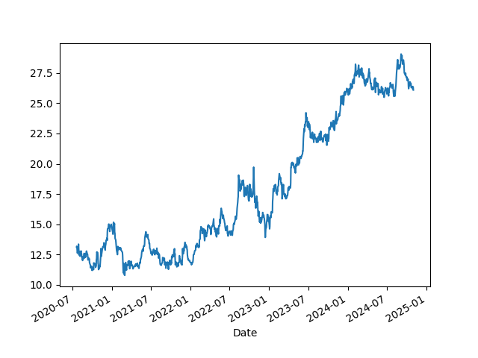
Teste

